Tabel 6.1
6. Pengujian Atribut Pengendalian untuk Nomor Pengendalian Ke-1

Tabel 6 Pengujian Atribut Pengendalian
Nama Pengendalian: Inventarisasi fisik barang persediaan oleh operator
Nama Dokumen/ Sampel: Berita Acara Serah Terima Barang
No. Sampel | Nomor Dokumen (BAR) | Atribut Pengendalian |  |  | Temuan |  |  | Keterangan
 |  | Tanda Tangan Rekanan | Tanda Tangan Pejabat Penerima Hasil Pekerjaan | Check list | Deskripsi | Penyebab | Dampak
(1) | (2) | (3) | (4) | (5) | (6) | (7) | (8) | (9)
1 | BA-17/STB.12/KP.1004/2017 | ada | ada | ada
2 | BA-25/STB.12/KP.1004/2017 | ada | ada | ada
3 | BA-28/STB.12/KP.1004/2017 | ada | ada | ada
4 | BA-32/STB.12/KP.1004/2017 | ada | ada | ada
5 | BA-35/STB.12/KP.1004/2017 | ada | ada | ada
6 | BA-49/STB.12/KP.1004/2017 | ada | ada | ada
7 | BA-56/STB.12/KP.1004/2017 | ada | ada | ada
8 | BA-62/STB.12/KP.1004/2017 | ada | ada | ada
9 | BA-80/STB.12/KP.1004/2017 | ada | ada | ada
10 | BA-94/STB.12/KP.1004/2017 | ada | ada | ada

*Contoh ini hanya memberikan gambaran pola pikir pengisian formulir dan bukan merupakan hal yang paling benar

Populasi 1 tahun = 10, diuji secara sensus dan tidak ditemukan kesalahn
Asumsi:
Sebelum masuk ke tabel 6 maka terlebih dahulu telah didapatkan hasil EPITE dalam rangka mentukan jumlah sampling dokumen apabila populasi dokumen >100 dalam satu tahun. Berdasarkan PMK 14 ditetapkan jumlah sampling dokumen sesuai dalam halam 61

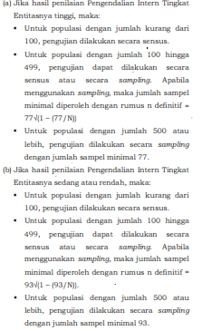
 |  |  |  |  | Persentase Kepatuhan
 |  |  |  |  | Tidak patuh |  | 0
 |  |  |  |  | Persentase Kepatuhan |  | 100%
 |  |  |  |  | Kesimpulan |  | Dilaksanakan | /Andal

 |  |  |  | =

